Лист1
Спец.предложения (ТГБ)

Ссылка http://
Заголовок (до 35 символов) |  | 0
Текст (до 130 символов) |  | 0
Подпись (телефон и цена) (до 25 символов) |  | 0
Плашка CTA (до 12 символов) | текст "Выгодно", "Звоните" или подобный | 39
Картинка (вложением к письму): | 170*105 пикс., png, jpg или gif (до 20 кб)

VIP спец.предложения (VIP ТГБ)

Ссылка http://
Заголовок (до 35 символов) |  | 0
Текст (до 130 символов) |  | 0
Телефон и цена (руб.) (до 25 символов) |  | 0
Плашка CTA (до 12 символов) | текст "Выгодно", "Звоните" или подобный | 39
Картинки (вложением к письму): | основная - 170*105 пикс., png, jpg или gif (до 20 кб)
 | дополнительные - 293*167 пикс., png, jpg или gif, максимум 3 (до 60 кб)
Доп. текст к картинке 1 (до 150 символов) |  | 0
Доп. текст к картинке 2 (до 150 символов) |  | 0
Доп. текст к картинке 3 (до 150 символов) |  | 0

Спец.предложения (ТГБ) в блоке справа

Ссылка http://
Заголовок (до 30 символов) |  | 0
Вид акции (до 25 символов) |  | 0
Картинка (вложением к письму): | 275*155 пикс., png, jpg или gif, максимум 4 (до 30 кб) ВНИМАНИЕ!!! само изображение не должно содержать текст

Баннеры (240x400, 960x120, растяжка)

Общие требования (HTML5): | https://specs.adfox.ru/page/273/
Вес:
баннер 240*400 | до 60 кб
баннер 960*120 | до 60 кб
растяжка 1280*120 | до 70 кб
растяжка 1280*90 | до 70 кб

Размещение в блоке "Горячее предложение"

Вид акции (до 11 символов) |  | 0
Процентная ставка (до 3 символов) |  | 0
Заголовок (до 16 символов) |  | 0
Расположение объекта (до 35 символов) |  | 0
Стоимость (до 25 символов) |  | 0
Картинка (вложением к письму): | 275*190 пикс., png, jpg или gif (до 30 кб) ВНИМАНИЕ!!! само изображение не должно содержать текст
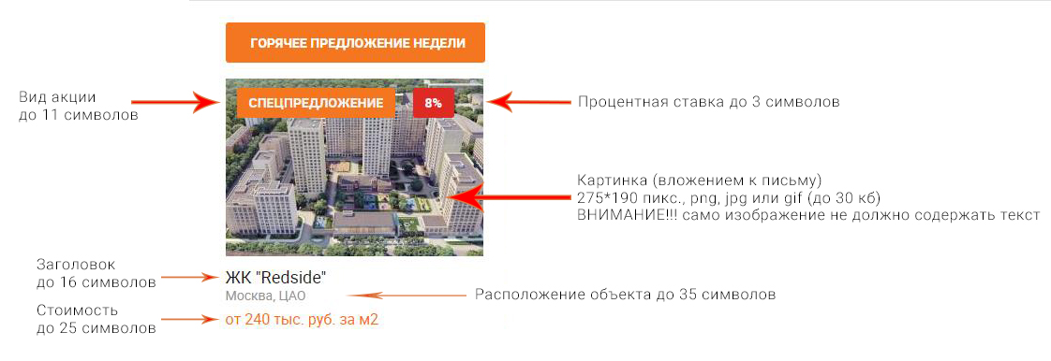

"Красные строки"

Текст (до 150 символов) |  | 0
Картинка | 60*30 пикс., jpg или gif (до 10 кб)
Ссылка http:// |  | 0

Заголовок в "Новостях Компаний"

Заголовок (до 80 символов) |  | 0
Текст |  | 0

Брендирование боковых фреймов

Вес:
изображение в формате png 1750*800 | до 400 кб
 | - центральная часть изображения шириной 1280 и высотой 800 px должна быть прозрачной - нижняя часть изображения должна градиентом уходить в "прозрачность" - креатив должен учитывать наличие выступающих за базовую ширину сайта (1280 px) на 10 px с каждой стороны элементов оранжевой полосы

FullScreen

Общие требования: | https://specs.adfox.ru/page/273/
размер креатива 1300*900 | вес креатива до 300 кб
 | - если фон отличается от чёрного, его основной цвет должен быть указан в пространстве RGB (hex) в приложенном текстовом файле - после закрытия основноного изображения на странице остаётся растяжка html5 под шапкой размером 1280*60, ТТ к растяжке выше (см. "Баннеры (240x400, растяжка)")

П-брендирование

Вес:
изображение в формате png 1750*800 | до 300 кб
 | - центральная часть изображения шириной 1280 и высотой не менее 660 px должна быть прозрачной - нижняя часть изображения должна градиентом уходить в "прозрачность" - креатив должен учитывать наличие выступающих за базовую ширину сайта (1280 px) на 10 px с каждой стороны элементов оранжевой полосы

